Junio 2022
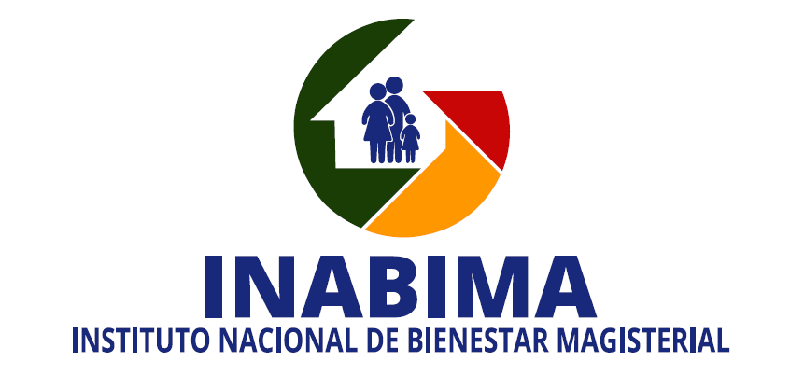

División de Compras y Contrataciones
Relación de compras realizadas a empresas MIPYMES - Julio 2022

No. Orden de Compra | No. Proceso de Contratación No. Expediente o No. Referencia | Fecha de registro | PROVEEDOR | RNC | DESCRIPCIÓN | TIPO DE PROCESO | CLASIFICACION | VALOR RD$
INABIMA-2022-00107 | INABIMA-UC-CD-2022-0036 | 2022-07-04 | Compu-Office Dominicana, SRL | 130228698 | Adquisición de telefonos y accesorios para el uso del INABIMA. | Compra por debajo del Umbral | Mediana Empresa | 67,653.83
INABIMA-2022-00109 | INABIMA-UC-CD-2022-0038 | 2022-07-11 | Diversidad de Articulos Diversidart, SRL | 131626051 | Servicio de reparación y habilitación de Sistema de Control de acceso para varias areas del INABIMA. | Compra por debajo del Umbral | Pequeña Empresa | 99,710.00
INABIMA-2022-00117 | INABIMA-UC-CD-2022-0044 | 2022-07-25 | Datacursos Gaceta Judical, SRL | 130586187 | Adquisicion de acceso virtual a Diplomado en materia de responsabilidad civil para colaboradores del area juridica del INABIMA, dirigido a Mypimes. | Compra por debajo del Umbral | Micro Empresa | 72,000.00
INABIMA-2022-00105 | INABIMA-DAF-CM-2022-0022 | 2022-07-29 | Grupo Retmox, SRL | 131848087 | Contratación de servicios de fumigación por un periodo de doce (12) meses para la sede central y dependencias del INABIMA. | Compra Menor | Micro Empresa | 481,440.00
INABIMA-2022-00106 |  |  | Fumismart, SRL | 131569234 |  |  | Micro Empresa | 56,640.00
INABIMA-2022-00111 | INABIMA-DAF-CM-2022-0023 | 2022-07-05 | Grupo Vertical, SRL | 131300871 | Contratación de empresa para el suministro e instalación de materiales para ser utilizados en los centros de servicios La Vega y Santiago del INABIMA. | Compra Menor | Micro Empresa | 192,130.20
INABIMA-2022-00121 | INABIMA-DAF-CM-2022-0024 | 2022-07-28 | Inversiones Siurana, SRL | 131388264 | Contratacion de plataforma Web multiproveedor para los servicios de almuerzos, cenas y catering para diversas actividades del INABIMA, 3er Trimestre. | Compra Menor | Pequeña Empresa | 1,237,000.00
INABIMA-2022-00116 | INABIMA-DAF-CM-2022-0025 | 2022-07-14 | Centro Automotriz Remesa, SRL | 101602211 | Contratacion de empresa para servicios de Mantenimiento Preventivo y Correctivo de los vehiculos de motor y motocicletas del INABIMA | Compra Menor | Pequeña Empresa | 906,120.01
INABIMA-2022-00119 | INABIMA-DAF-CM-2022-0026 | 2022-07-21 | Promo National, SRL | 130546312 | “Adquisición de artículos textiles personalizados a ser utilizados en diversas actividades del INABIMA, 3er. trimestre”. | Compra Menor | Pequeña Empresa | 157,388.40
TOTAL RD$ |  |  |  |  |  |  |  | 3,270,082.44

 |  |  | _________________________________________________
 |  |  | Arq. Orleidys Rodríguez
 |  |  | Encargada de la División de Compras y contrataciones

